Menu
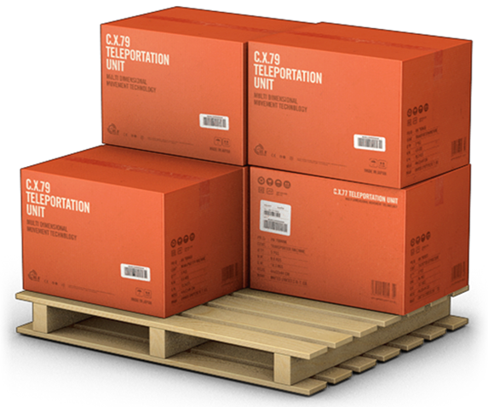
GERENCIADOR DE ESTOQUES
MENU
LANÇAMENTOS
RELATÓRIOS

Lançamentos
GERENCIADOR DE ESTOQUES
MENU
LANÇAMENTOS
RELATÓRIOS

Relatórios
GERENCIADOR DE ESTOQUES
MENU
LANÇAMENTOS
RELATÓRIOS

Menu Gabarito
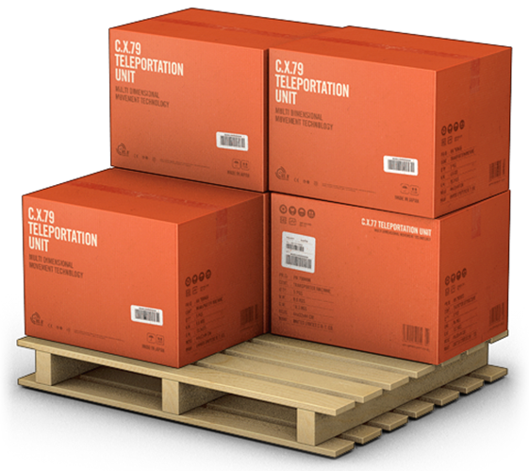
MENU
GERENCIADOR DE ESTOQUES
LANÇAMENTOS
RELATÓRIOS

